İnsulin
2.446 | 0.241 | 0.405 | 0.406 | 0.761 | 0.661
1.728 | 0.3 | 0.253 | 0.37 | 0.712 | 0.796
1.036 | 0.328 | 0.321 | 0.425 | 0.84 | 0.733
0.613 | 0.526 | 0.988 | 0.326 | 1.047 | 0.742
0.335 | 0.402 | 0.243 | 0.247 | 0.625 | 0.851
0.211 | 0.341 | 0.281 | 0.257 | 0.651 | 0.578
0.132 | 0.262 | 0.252 | 0.592 | 1.2 | 0.272
0.068 | 0.37 | 0.239 | 0.621 | 0.409 | 1.176

INSULİN
 | abs | abs-blank | expected | result
std1 | 2.446 | 2.378 | 400 | 394.12458492
std2 | 1.728 | 1.66 | 200 | 215.1861916
std3 | 1.036 | 0.968 | 100 | 93.280490464
std4 | 0.613 | 0.545 | 50 | 43.199387275
std5 | 0.335 | 0.267 | 25 | 20.382389379
std6 | 0.211 | 0.143 | 12.5 | 12.787698139
std7 | 0.132 | 0.064 | 6.25 | 8.780037856
blank | 0.068 | 0 | 0 | 0

 |  |  |  |  |  | concentratıon (pg/ml)

Numune | absorbans | abs-blank | result
Ö.Y-DM | 0.241 | 0.173 | 14.479016419
Ö.Y-DM | 0.3 | 0.232 | 18.077335264
Ö.Y-DM | 0.328 | 0.26 | 19.9112236
Ö.Y-K1 | 0.526 | 0.458 | 35.197872604
Ö.Y-K1 | 0.402 | 0.334 | 25.148997916
Ö.Y-K1 | 0.341 | 0.273 | 20.790287019
Ö.Y-K2 | 0.262 | 0.194 | 15.718428796
Ö.Y-K2 | 0.37 | 0.302 | 22.814380444
Ö.Y-K2 | 0.405 | 0.337 | 25.373308459
Ö.Y-K3 | 0.253 | 0.185 | 15.181656475
Ö.Y-K3 | 0.321 | 0.253 | 19.445135299
Ö.Y-K3 | 0.988 | 0.92 | 86.6649304
Ö.Y-KON. | 0.243 | 0.175 | 14.595086875
Ö.Y-KON. | 0.281 | 0.213 | 16.879178259
S.K-KON. | 0.252 | 0.184 | 15.122533216
S.K-KON. | 0.239 | 0.171 | 14.363360451
SK-1 | 0.406 | 0.338 | 25.448285884
SK-1 | 0.37 | 0.302 | 22.814380444
SK-1 | 0.425 | 0.357 | 26.892545139
SK-2 | 0.326 | 0.258 | 19.777537404
SK-2 | 0.247 | 0.179 | 14.828471251
SK-2 | 0.257 | 0.189 | 15.419185731
SK-3 | 0.592 | 0.524 | 41.196177136
SK-3 | 0.621 | 0.553 | 43.974535099
SK-3 | 0.761 | 0.693 | 58.613145939
SK-4 | 0.712 | 0.644 | 53.258606896
SK-4 | 0.84 | 0.772 | 67.769887024
SK-4 | 1.047 | 0.979 | 94.830181651
SK-5 | 0.625 | 0.557 | 44.364595939
SK-5 | 0.651 | 0.583 | 46.940403979
SK-5 | 1.2 | 1.132 | 117.68501886
LC-KON. | 0.409 | 0.341 | 25.673839891
LC-KON. | 0.661 | 0.593 | 47.949751339
LC.CD | 0.796 | 0.728 | 62.590141024
SUC-CD | 0.733 | 0.665 | 55.522944475
LC-1 | 0.742 | 0.674 | 56.507363836
LC-1 | 0.851 | 0.783 | 69.096169179
LC-2 | 0.578 | 0.51 | 39.8860911
LC-2 | 0.272 | 0.204 | 16.324686576
LC-2 | 1.176 | 1.108 | 113.9395395

C-peptide
2.582 | 0.204 | 1.231 | 1.295 | 1.388 | 1.121 | 1.081 | 1.13 | 1.16 | 1.446 | 1.308 | 1.666
1.755 | 0.061 | 1.307 | 1.194 | 1.077 | 0.928 | 0.986 | 1.015 | 1.382 | 1.324 | 1.24 | 1.396
0.903 | 1.148 | 1.199 | 1.349 | 1.384 | 1.188 | 0.979 | 1.192 | 1.475 | 1.356 | 1.332
0.463 | 1.226 | 1.229 | 1.358 | 1.114 | 1.135 | 1.006 | 1.053 | 1.461 | 1.303 | 1.46

Mouse C-Peptide
2.521 | 120
1.694 | 60
0.842 | 30
0.402 | 15
0.143 | 7.5
0 | 0
 | abs | abs-blank | expected | result
std1 | 2.582 | 2.521 | 120 | 118.07547149
std2 | 1.755 | 1.694 | 60 | 65.27950204
std3 | 0.903 | 0.842 | 30 | 26.46575596
std4 | 0.463 | 0.402 | 15 | 12.61184556
std5 | 0.204 | 0.143 | 7.5 | 6.42846661
blank | 0.061 | 0 | 0 | 3.6405

 |  |  |  |  |  |  |  |  | concentratıon (ng/ml)

Numune | absorbans | abs-blank | result
Ö.Y-DM | 1.148 | 1.087 | 36.00747941
Ö.Y-DM | 1.226 | 1.165 | 39.31961525
Ö.Y-DM | 1.231 | 1.17 | 39.536451
Ö.Y-K1 | 1.307 | 1.246 | 42.89939324
Ö.Y-K1 | 1.199 | 1.138 | 38.15811116
Ö.Y-K1 | 1.229 | 1.168 | 39.44965136
Ö.Y-K2 | 1.295 | 1.234 | 42.36003884
Ö.Y-K2 | 1.194 | 1.133 | 37.94476021
Ö.Y-K2 | 1.349 | 1.288 | 44.81183216
Ö.Y-K3 | 1.358 | 1.297 | 45.22663901
Ö.Y-K3 | 1.388 | 1.327 | 46.62206981
Ö.Y-K3 | 1.077 | 1.016 | 33.10779184
Ö.Y-KON. | 1.384 | 1.323 | 46.43487981
Ö.Y-KON. | 1.114 | 1.053 | 34.60519701
S.K-KON. | 1.121 | 1.06 | 34.891844
S.K-KON. | 0.928 | 0.867 | 27.37950621
SK-1 | 1.188 | 1.127 | 37.68945781
SK-1 | 1.135 | 1.074 | 35.46833964
SK-1 | 1.081 | 1.02 | 33.268236
SK-2 | 0.986 | 0.925 | 29.55183125
SK-2 | 0.979 | 0.918 | 29.28576636
SK-2 | 1.006 | 0.945 | 30.31789725
SK-3 | 1.13 | 1.069 | 35.26195829
SK-3 | 1.015 | 0.954 | 30.66546924
SK-3 | 1.192 | 1.131 | 37.85957229
SK-4 | 1.053 | 0.992 | 32.15244496
SK-4 | 1.16 | 1.099 | 36.50841389
SK-4 | 1.382 | 1.321 | 46.34141549
SK-5 | 1.475 | 1.414 | 50.77966844
SK-5 | 1.461 | 1.4 | 50.0995
SK-5 | 1.446 | 1.385 | 49.37548525
LC-KON. | 1.324 | 1.263 | 43.66884741
LC-KON. | 1.356 | 1.295 | 45.13430725
LC.CD | 1.303 | 1.242 | 42.71925996
SUC-CD | 1.308 | 1.247 | 42.94448101
LC-1 | 1.24 | 1.179 | 39.92812749
LC-1 | 1.332 | 1.271 | 44.03312149
LC-2 | 1.46 | 1.399 | 50.05107989
LC-2 | 1.666 | 1.605 | 60.48550725
LC-2 | 1.396 | 1.335 | 46.99749525

İnterferon
2.729 | 0.241 | 0.711 | 0.673 | 0.771 | 0.728 | 0.614 | 0.694 | 0.756 | 0.738 | 0.707 | 0.79
1.889 | 0.044 | 0.724 | 0.64 | 0.658 | 0.609 | 0.792 | 0.692 | 0.813 | 0.597 | 0.662 | 0.653
1.073 | 0.66 | 0.739 | 0.761 | 0.723 | 0.611 | 0.798 | 0.685 | 0.613 | 0.807 | 0.76
0.574 | 0.648 | 0.668 | 0.661 | 0.688 | 0.594 | 0.768 | 0.764 | 0.688 | 0.866 | 0.714

Interferon ɣ
2.685 | 200
1.845 | 100
1.029 | 50
0.53 | 25
0.197 | 12.5
0 | 0
 | abs | abs-blank | expected | result
std1 | 2.729 | 2.685 | 200 | 197.12362935
std2 | 1.889 | 1.845 | 100 | 107.56587015
std3 | 1.073 | 1.029 | 50 | 46.303687686
std4 | 0.574 | 0.53 | 25 | 21.3383614
std5 | 0.241 | 0.197 | 12.5 | 9.954942214
blank | 0.044 | 0 | 0 | 5.2092

 |  |  |  |  |  |  |  |  | concentratıon (ng/L)

Numune | absorbans | abs-blank | result
Ö.Y-DM | 0.66 | 0.616 | 24.964526976
Ö.Y-DM | 0.648 | 0.604 | 24.441637536
Ö.Y-DM | 0.711 | 0.667 | 27.248001894
Ö.Y-K1 | 0.724 | 0.68 | 27.8459104
Ö.Y-K1 | 0.739 | 0.695 | 28.54380415
Ö.Y-K1 | 0.668 | 0.624 | 25.316167296
Ö.Y-K2 | 0.673 | 0.629 | 25.537180486
Ö.Y-K2 | 0.64 | 0.596 | 24.096091936
Ö.Y-K2 | 0.761 | 0.717 | 29.582885094
Ö.Y-K3 | 0.661 | 0.617 | 25.008348694
Ö.Y-K3 | 0.771 | 0.727 | 30.061289334
Ö.Y-K3 | 0.658 | 0.614 | 24.876997816
Ö.Y-KON. | 0.723 | 0.679 | 27.799688886
Ö.Y-KON. | 0.688 | 0.644 | 26.205933856
S.K-KON. | 0.728 | 0.684 | 28.031177376
S.K-KON. | 0.609 | 0.565 | 22.78012935
SK-1 | 0.611 | 0.567 | 22.863925494
SK-1 | 0.594 | 0.55 | 22.156515
SK-1 | 0.614 | 0.57 | 22.9899054
SK-2 | 0.792 | 0.748 | 31.078337184
SK-2 | 0.798 | 0.754 | 31.372007736
SK-2 | 0.768 | 0.724 | 29.917368096
SK-3 | 0.694 | 0.65 | 26.475835
SK-3 | 0.692 | 0.648 | 26.385715584
SK-3 | 0.685 | 0.641 | 26.071497526
SK-4 | 0.764 | 0.72 | 29.7260064
SK-4 | 0.756 | 0.712 | 29.345111424
SK-4 | 0.813 | 0.769 | 32.112183606
SK-5 | 0.613 | 0.569 | 22.947874006
SK-5 | 0.688 | 0.644 | 26.205933856
SK-5 | 0.738 | 0.694 | 28.497011256
LC-KON. | 0.597 | 0.553 | 22.280552214
LC-KON. | 0.807 | 0.763 | 31.815084774
LC.CD | 0.866 | 0.822 | 34.796113464
SUC-CD | 0.707 | 0.663 | 27.065325174
LC-1 | 0.662 | 0.618 | 25.052208504
LC-1 | 0.76 | 0.716 | 29.535254176
LC-2 | 0.714 | 0.67 | 27.3854094
LC-2 | 0.79 | 0.746 | 30.980751736
LC-2 | 0.653 | 0.609 | 24.658841526

CAT-SOD
Numune Adı | CAT (U/L) | SOD (U/ml)
Ö.Y-DM | 81.36 | 211.9 | Kullanılan cihaz: Mindray marka BS300 model tam otomatik biyokimya cihazı
Ö.Y-DM | 46.61 | 183.4 | SOD: Super Oxıde Dismutase
Ö.Y-DM | 61.06 | 160.4 | CAT: Catalase
Ö.Y-K1 | 155.6 | 202.1 | MDA: Malondialdehit
Ö.Y-K1 | 237.7 | 202.3
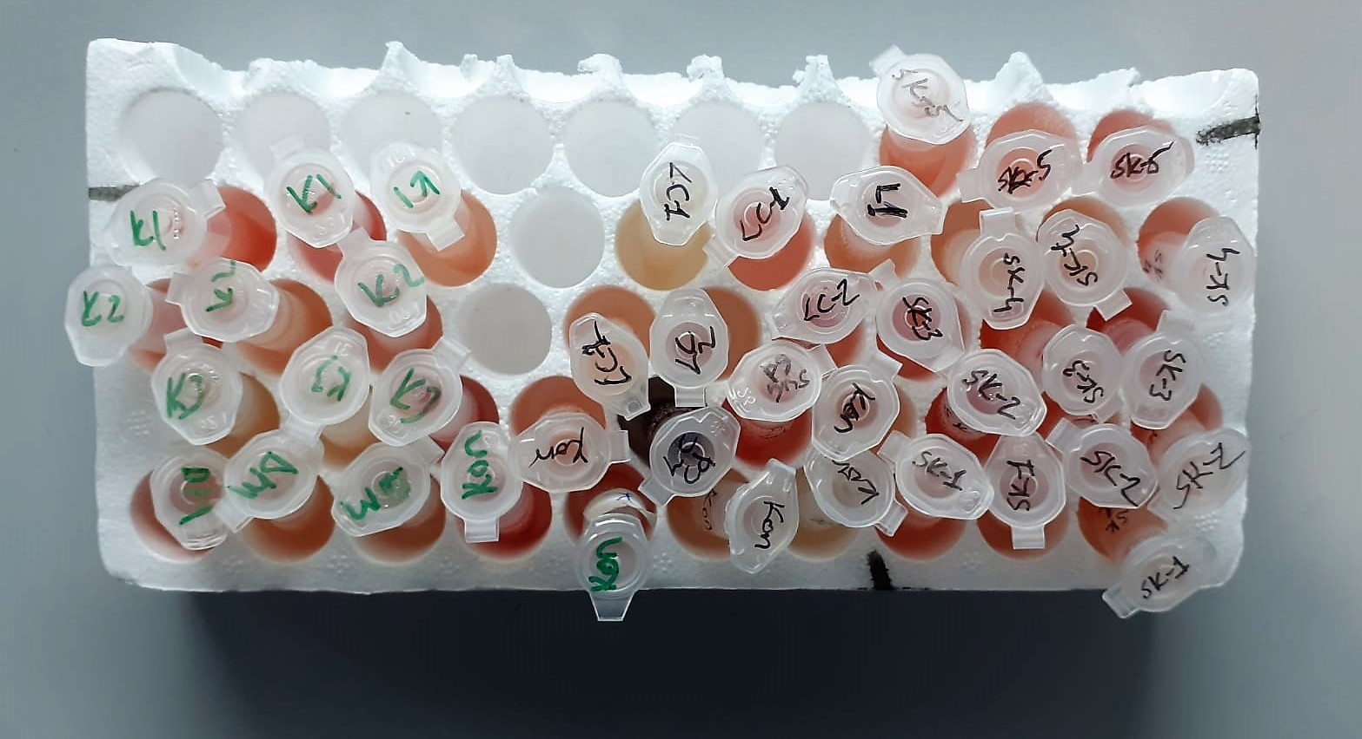
Ö.Y-K1 | 65.65 | 145.3
Ö.Y-K2 | 89.8 | 187.4
Ö.Y-K2 | 56.27 | 149.8
Ö.Y-K2 | 102.4 | 189
Ö.Y-K3 | 14.69 | 154.9
Ö.Y-K3 | 20.46 | 163
Ö.Y-K3 | 389 | 256
Ö.Y-KON. | 269.6 | 240.8
Ö.Y-KON. | 106.3 | 162.9
S.K-KON. | 135.2 | 227.7
S.K-KON. | 39.98 | 160.9
SK-1 | 188.9 | 176.8
SK-1 | 88.12 | 218.9
SK-1 | 90.46 | 219
SK-2 | 377.1 | 262.8
SK-2 | 269.2 | 199.2
SK-2 | 269.3 | 179
SK-3 | 178.6 | 219.9
SK-3 | 179.3 | 233.2
SK-3 | 436.6 | 255.3
SK-4 | 81.24 | 145.2
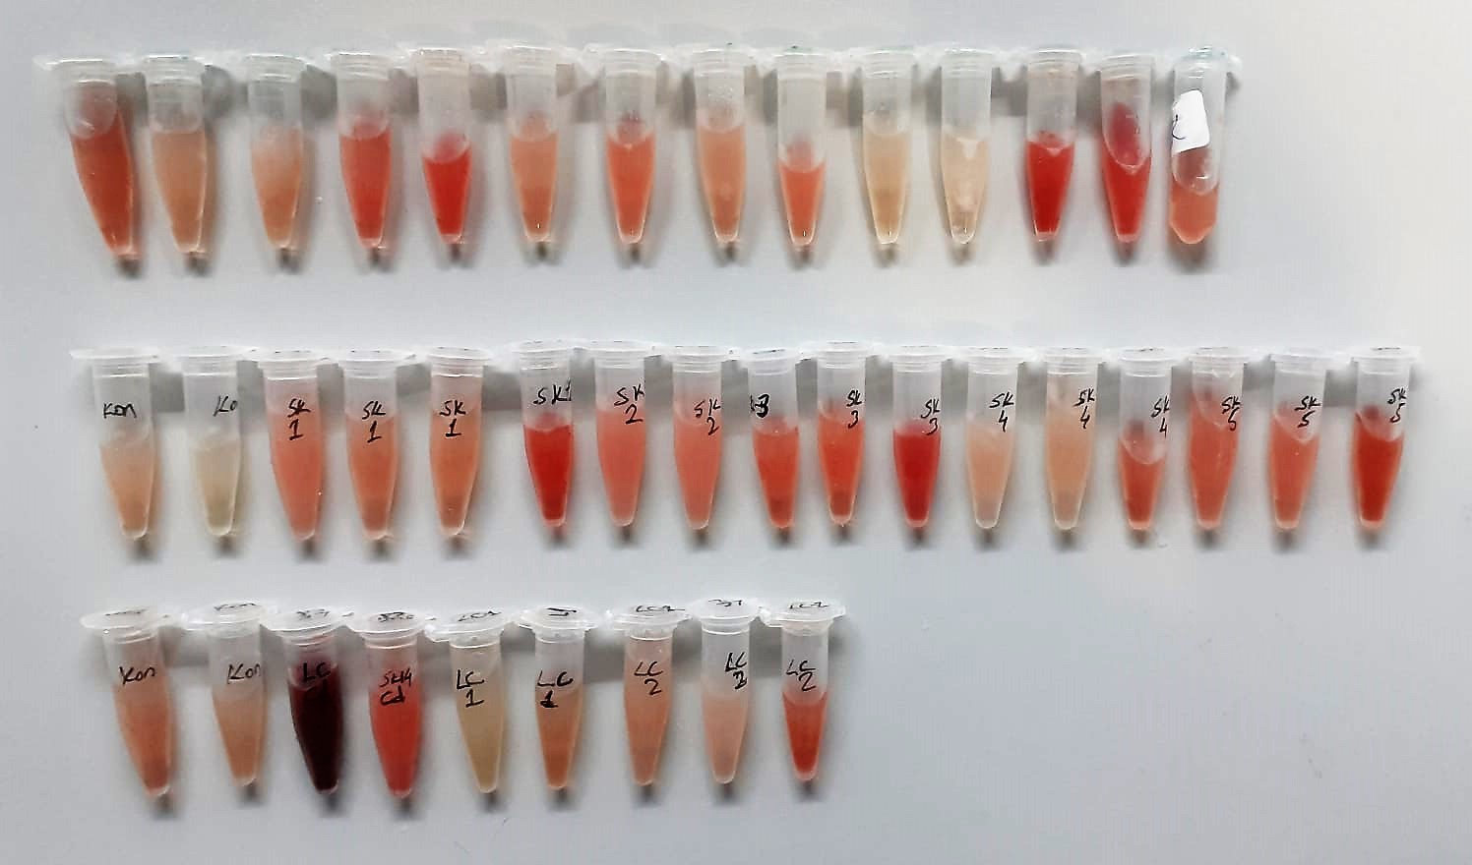
SK-4 | 75.47 | 138.3
SK-4 | 160.1 | 251.8
SK-5 | 181.1 | 194.2
SK-5 | 194.03 | 194.8
SK-5 | 318.8 | 236.1
LC-KON. | 98.57 | 197.9
LC-KON. | 109.6 | 190.3
LC.CD | 6199 | 431.8
SUC-CD | 450.4 | 248.7
LC-1 | 70.02 | 201.4
LC-1 | 86.24 | 203.6
LC-2 | 96.88 | 176.5
LC-2 | 97.8 | 205
LC-2 | 197.7 | 235.1

MDA
MDA
2.481 | 100
1.673 | 50
0.994 | 25
0.513 | 12.5
0.288 | 6.25
0.122 | 3.125
0 | 0
 | absorbans | abs-blank | expected | result
std1 | 2.511 | 2.481 | 100 | 99.11157344
std2 | 1.703 | 1.673 | 50 | 52.40258016
std3 | 1.024 | 0.994 | 25 | 24.29762944
std4 | 0.543 | 0.513 | 12.5 | 10.54810976
std5 | 0.318 | 0.288 | 6.25 | 5.87012576
std6 | 0.152 | 0.122 | 3.125 | 3.13537536
blank | 0.03 | 0 | 0 | 1.5134

 |  |  |  |  | concentratıon (mmol/L)

Numune | absorbans | abs-blank | result
Ö.Y-DM | 0.608 | 0.578 | 12.10763136
Ö.Y-DM | 0.447 | 0.417 | 8.41545056
Ö.Y-DM | 0.559 | 0.529 | 10.92333664
Ö.Y-K1 | 0.483 | 0.453 | 9.19135136
Ö.Y-K1 | 0.651 | 0.621 | 13.19058464
Ö.Y-K1 | 0.486 | 0.456 | 9.25730144
Ö.Y-K2 | 0.43 | 0.4 | 8.059
Ö.Y-K2 | 0.542 | 0.512 | 10.52484576
Ö.Y-K2 | 0.509 | 0.479 | 9.76952064
Ö.Y-K3 | 0.359 | 0.329 | 6.63927264
Ö.Y-K3 | 0.286 | 0.256 | 5.29560544
Ö.Y-K3 | 0.759 | 0.729 | 16.09060064
Ö.Y-KON. | 0.604 | 0.574 | 12.00896704
Ö.Y-KON. | 0.558 | 0.528 | 10.89971936
S.K-KON. | 0.561 | 0.531 | 10.97063744
S.K-KON. | 0.658 | 0.628 | 13.37074336
SK-1 | 0.533 | 0.503 | 10.31646336
SK-1 | 0.397 | 0.367 | 7.38528256
SK-1 | 0.342 | 0.312 | 6.31585376
SK-2 | 0.554 | 0.524 | 10.80547104
SK-2 | 0.511 | 0.481 | 9.81461344
SK-2 | 0.578 | 0.548 | 11.37626016
SK-3 | 0.431 | 0.401 | 8.07979104
SK-3 | 0.386 | 0.356 | 7.16605344
SK-3 | 0.758 | 0.728 | 16.06256736
SK-4 | 0.387 | 0.357 | 7.18587296
SK-4 | 0.383 | 0.353 | 7.10672736
SK-4 | 0.45 | 0.42 | 8.479016
SK-5 | 0.559 | 0.529 | 10.92333664
SK-5 | 0.544 | 0.514 | 10.57139584
SK-5 | 0.659 | 0.629 | 13.39656864
LC-KON. | 0.517 | 0.487 | 9.95042176
LC-KON. | 0.613 | 0.583 | 12.23145856
LC.CD | 3.059 | 3.029 | 138.99413664
SUC-CD | 0.768 | 0.738 | 16.34389376
LC-1 | 0.442 | 0.412 | 8.30994976
LC-1 | 0.43 | 0.4 | 8.059
LC-2 | 0.49 | 0.46 | 9.345544
LC-2 | 0.447 | 0.417 | 8.41545056
LC-2 | 0.373 | 0.343 | 6.91040896

